Tabla de cálculo
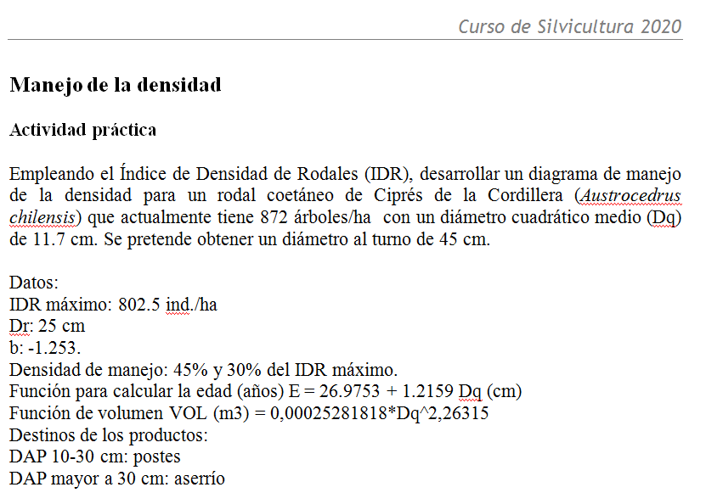
Planificación Silvícola - Rodales Coetáneos

PARTE #1:
Empleando el Índice de Densidad de Rodales de Reineke (IDR) desarrollar dos Diagramas de Manejo de la Densidad.
Rodal coetáneo de Ciprés de la Cordillera (Austrocedrus chilensis).
 |  |  |  |  |  |  |  |  | IDR= N (Dqr/Dq)b
 |  |  |  |  |  |  |  |  | IDR | 337
 |  |  |  |  |  |  |  |  | IDR max | 802.5

 |  |  |  |  |  |  |  |  | Dq | 11.7
 |  |  |  |  |  |  |  |  | N | 872
 |  |  |  |  |  |  |  |  | b | -1.253
Sugerencias:
1- Como primer paso completar los cuadros de Estructura actual y Objetivos.
2- Completar luego el cuadro de raleos empleando las fórmulas de IDR (guiarse con los comentarios de la planilla).

 |  |  |  |  |  |  |  |  |  |  | %IDRmax (45) | 361.125 | N= IDR/(Dqr/Dq)b |  |  | Dq=Dqr*(N/IDR)(1/b)
 |  |  |  |  |  |  |  |  |  |  |  |  | N | 218 | Dq | 27.1
 |  |  |  |  |  |  |  |  |  |  | %IDRmax (30) | 240.75

 | Estructura actual |  | DMD 1 |  | DMD 2 |  |  |  |  |  |  |  |  |  | Dqr | 25
 | Dq (cm) |  | IDRmax | 802.5 | IDRmax | 802.5 |  |  |  |  |  |  | IDR | 241 | N | 435
 | Frec (ind/ha) |  | Dqr (cm) | 25 | Dqr (cm) | 25 |  |  |  |  | %IDRmax (60) | 481.5 | Dq | 27.1 | IDR banda | 481
 | IDR actual | #DIV/0! | IDRm1 | 361.1 | IDRm1 | 481.5 |  |  |  |  |  |  | b | -1.253 | b | -1.253
 | Objetivos |  | IDRm2 | 240.8 | IDRm2 | 240.8 |  |  |  |  | %IDRmax (30) | 240.75
 | Dq turno (cm) |  | %IDRm1 | 45 | %IDRm1 | 60
 | -b |  | %IDRm2 | 30 | %IDRm2 | 30
Diagrama de Manejo de la Densidad Austrocedrus chilensis
 | ind/ha 100 |  | ind/ha IDRm1 DMD1 |  | ind/ha IDRm2 DMD1 |  | ind/ha IDRm1 DMD2 |  | Puntos DMD1 |  | Puntos DMD2 |  | ind/ha IDRm2 DMD2
10 | 2530 | 10 | 1138 | 10 | 759 | 10 | 1518 | 0.0 | 0 | 0.0 | 0 | 10 | 759
15 | 1522 | 15 | 685 | 15 | 457 | 15 | 913 | 0.0 | 0 | 0.0 | 0 | 15 | 457
20 | 1061 | 20 | 478 | 20 | 318 | 20 | 637 | 0.0 | 0 | 0.0 | 0 | 20 | 318
25 | 803 | 25 | 361 | 25 | 241 | 25 | 482 | 0.0 | 0 | 0.0 | 0 | 25 | 241
30 | 639 | 30 | 287 | 30 | 192 | 30 | 383 | 0.0 | 0 | 0.0 | 0 | 30 | 192
35 | 526 | 35 | 237 | 35 | 158 | 35 | 316 | 0.0 | 0 | 0.0 | 0 | 35 | 158
40 | 445 | 40 | 200 | 40 | 134 | 40 | 267 | 0.0 | 0 | 0.0 | 10 | 40 | 134
45 | 384 | 45 | 173 | 45 | 115 | 45 | 231 | 0.0 | 0 |  |  | 45 | 115
50 | 337 | 50 | 152 | 50 | 101 | 50 | 202 | 0.0 | 0 |  |  | 50 | 101
55 | 299 | 55 | 134 | 55 | 90 | 55 | 179 | 0.0 | 0 |  |  | 55 | 90
60 | 268 | 60 | 121 | 60 | 80 | 60 | 161 | 0.0 | 10 |  |  | 60 | 80

DMD 1 |  |  | Frecuencia (arb / ha) |  |  | Volúmenes (m3 / ha) |  |  | Corta (m3/ha)
Tratamiento | Edad | Dq | Antes | Despues | Corta | Antes | Despues | Diferencia | Aserrable | Postes | Total
Estr.actual | 27 |  |  |  | - | - | - | - | - | - | -
Raleo 1 | 27 |  |  |  | 0 | 0.00 | 0.00 | 0.00 | 0.00 | 0.00
Raleo 2 | 27 |  |  |  | 0 | 0.00 | 0.00 | 0.00 | 0.00 | 0.00
Raleo 3 | 27 |  |  |  | 0 | 0.00 | 0.00 | 0.00 | 0.00 | 0.00
Raleo 4 | 27 |  |  |  | 0 | 0.00 | 0.00 | 0.00 | 0.00 | 0.00
Corta Final | 27 | 0.0 |  |  | 0 | 0.00 | 0.00 | 0.00 | 0.00 | 0.00 |  |  |  |  |  |  | 100%
 |  |  |  |  | 0 |  |  | 0.00 | 0.00 | 0.00

 |  |  |  |  |  |  |  |  |  |  |  |  |  |  |  |  | 60%
DMD 2 |  |  | Frecuencia (arb / ha) |  |  | Volúmenes (m3 / ha) |  |  | Corta (m3/ha) |  |  |  |  |  |  |  | 45%
Tratamiento | Edad | Dq | Antes | Despues | Corta | Antes | Despues | Diferencia | Aserrable | Postes | Total
Estr.actual | 27 |  |  |  | - | - | - | - | - | - | - |  |  |  |  |  | 30%
Raleo 1 | 27 |  |  |  | 0 | 0.00 | 0.00 | 0.00 | 0.00 | 0.00
Raleo 2 | 27 |  |  |  | 0 | 0.00 | 0.00 | 0.00 | 0.00 | 0.00
Corta Final | 27 |  |  |  | 0 | 0.00 | 0.00 | 0.00 | 0.00 | 0.00
 |  |  |  |  | 0 |  |  | 0.00 | 0.00 | 0.00

